상품제안서
소프런 일회용앞치마 1도 로고인쇄 | 상품코드: S27621

 |  |  |  |  |  |  | 02-713-8555 | www.synergygift.co.kr
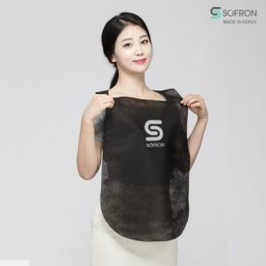

【상세/제작정보】

【인쇄/포장옵션】 | 실크 / 포장불가능

【공급단가】 | 수량 | 3,000~ | 5,000~ | 10,000~ | 30,000~ | 50,000~
*VAT별도 | B타입 | 160원 | 150원 | 140원 | 130원 | 130원
 | X타입 | 160원 | 150원 | 140원 | 130원 | 130원

【상품 URL】 | https://www.synergygift.co.kr:443/src/goods_detail.php?gdno=27621

